Bảng 1 Number Valid Contracts
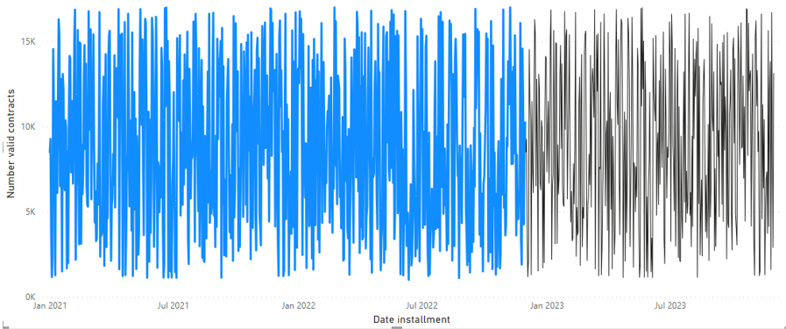
Date Installment | Number Valid Contracts | Paid Rate
1/17/23 | 8942 | 0.70896795133
1/18/23 | 6028 | 0.61248420873
1/19/23 | 7188 | 0.64790242239
1/20/23 | 12887 | 0.68792863505
1/21/23 | 14776 | 0.73595006311
1/22/23 | 8691 | 0.66223914601
1/23/23 | 13697 | 0.72085335316
1/24/23 | 6542 | 0.66509245142
1/25/23 | 5432 | 0.71186759543
1/26/23 | 5302 | 0.65094400291
1/27/23 | 16759 | 0.64527895583 | Biểu đồ dự đoán số lượng hợp đồng hợp lệ có thời hạn từ 17/01 - 02/02/2023 trong power BI
1/28/23 | 9818 | 0.64987814943
1/29/23 | 15314 | 0.69963439287 | Ghi chú: Phần màu xanh là dữ liệu quá khứ, phần màu đen là forecast cho năm 2023
1/30/23 | 15699 | 0.6445586919
1/31/23 | 5733 | 0.66378744153
2/1/23 | 9315 | 0.73036316262
2/2/23 | 11294 | 0.62243885326
Bảng 1:Ước lượng số lượng hợp đồng hợp lệ có thời hạn từ 17/01 - 02/02/2023
Ghi chú: Từ biểu đồ bên phải, xuất ra được bảng ước lượng dưới dạng excel trên

